画面レイアウト (COM02_SETTING Web View
 | プロジェクト名 |  |  |  |  |  |  |  | 機能ID |  |  | システム機能名 |  |  | 画面ID |  |  |  |  |  |  | 画面名 |  |  |  |  | 作成日 | 作成者 | 更新日 |  |  | 更新者
 | VTI-MOCK 健康指導 |  |  |  |  |  |  |  | COM02 |  |  | 個人設定編集 |  |  | COM02_SETTING_002 |  |  |  |  |  |  | 個人設定（変更モード） プロファイル写真変更（Dialog） |  |  |  |  | 1/21/2024 | NhanNT

 | 画面レイアウト

 |  | 【個人設定（変更モード画面】
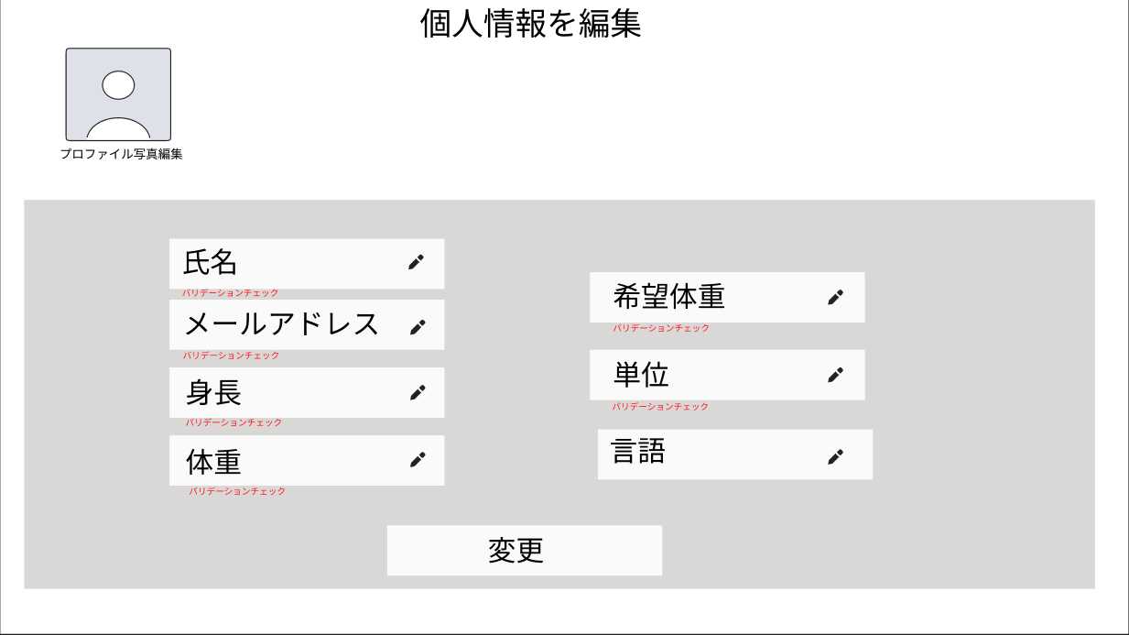

①

②
③

④
⑭
⑮
⑤
⑥
⑯

⑦
⑰
⑱
⑧
⑨
⑩
⑲
⑪
⑳
㉑
⑫
⑬
⑬

㉒

 | No. |  | 項目 |  | 半角・全角 |  | データ型 |  | I/O |  | 入力 桁数 |  | 表示位置 |  | 改行 有無 |  | 入力 必須 |  | フォーマット |  | デフォルト値 |  |  | 選択 リスト |  | イベント |  |  |  |  | 備考
 | 1 |  | プロファイル写真 |  | - |  | 画像 |  | O |  | - |  | 左揃え |  | - |  | - |  | - |  | - |  |  | - |  | - |  |  |  |  | -
 | 2 |  | 氏名 |  | 半英 |  | 入力枠 |  | I |  | 255 |  | 左揃え |  | - |  | 〇 |  | - |  | - |  |  | - |  | - |  |  |  |  | unsigned 8 bit
 | 3 |  | ! |  | - |  | ボタン |  | I |  | - |  | 右揃え |  | - |  | - |  | - |  | - |  |  | - |  | 入力中の内容をクリアする。 |  |  |  |  | -
 | 4 |  | バリエーションエラーメッセージ |  | 半英 |  | 文字列 |  | O |  | - |  | 左揃え |  | 〇 |  | - |  | - |  | - |  |  | - |  | 【バリエーションチェック一覧】及ぼ 【メッセージ一覧】を参考する。 |  |  |  |  | -
 | 5 |  | メールアドレス |  | 半英 |  | 入力枠 |  | I |  | 255 |  | 左揃え |  | - |  | 〇 |  | - |  | - |  |  | - |  | - |  |  |  |  | unsigned 8 bit
 | 6 |  | ! |  | - |  | ボタン |  | I |  | - |  | 右揃え |  | - |  | - |  | - |  | - |  |  | - |  | 入力中の内容をクリアする。 |  |  |  |  | -
 | 7 |  | バリエーションエラーメッセージ |  | 半英 |  | 文字列 |  | O |  | - |  | 左揃え |  | 〇 |  | - |  | - |  | - |  |  | - |  | 【バリエーションチェック一覧】及ぼ 【メッセージ一覧】を参考する。 |  |  |  |  | -
 | 8 |  | 身長 |  | 半英 |  | 入力枠 |  | I |  | 255 |  | 左揃え |  | - |  | 〇 |  | - |  | - |  |  | - |  | - |  |  |  |  | unsigned 8 bit
 | 9 |  | ! |  | - |  | ボタン |  | I |  | - |  | 右揃え |  | - |  | - |  | - |  | - |  |  | - |  | 入力中の内容をクリアする。 |  |  |  |  | -
 | 10 |  | バリエーションエラーメッセージ |  | 半英 |  | 文字列 |  | O |  | - |  | 左揃え |  | 〇 |  | - |  | - |  | - |  |  | - |  | 【バリエーションチェック一覧】及ぼ 【メッセージ一覧】を参考する。 |  |  |  |  | -
 | 11 |  | 体重 |  | 半英 |  | 入力枠 |  | I |  | 255 |  | 左揃え |  | - |  | 〇 |  | - |  | - |  |  | - |  |  |  |  |  |  | unsigned 8 bit
 | 12 |  | ! |  | - |  | ボタン |  | I |  | - |  | 右揃え |  | - |  | - |  | - |  | - |  |  | - |  | 入力中の内容をクリアする。 |  |  |  |  | -
 | 13 |  | バリエーションエラーメッセージ |  | 半英 |  | 文字列 |  | O |  | - |  | 左揃え |  | 〇 |  | - |  | - |  | - |  |  | - |  | 【バリエーションチェック一覧】及ぼ 【メッセージ一覧】を参考する。 |  |  |  |  | -
 | 14 |  | 希望体重 |  | 半英 |  | 入力枠 |  | I |  | 255 |  | 左揃え |  | - |  | 〇 |  | - |  | - |  |  | - |  |  |  |  |  |  | unsigned 8 bit
 | 15 |  | ! |  | - |  | ボタン |  | I |  | - |  | 右揃え |  | - |  | - |  | - |  | - |  |  | - |  | 入力中の内容をクリアする。 |  |  |  |  | -
 | 16 |  | バリエーションエラーメッセージ |  | 半英 |  | 文字列 |  | O |  | - |  | 左揃え |  | 〇 |  | - |  | - |  | - |  |  | - |  | 【バリエーションチェック一覧】及ぼ 【メッセージ一覧】を参考する。 |  |  |  |  | -
 | 17 |  | 単位 |  | 半英 |  | ドロップボックス |  | I |  | - |  | 左揃え |  | - |  | - |  | 〇 |  | ㎝ |  |  | 〇
 | 18 |  | ! |  | - |  | ボタン |  | I |  | - |  | 右揃え |  | - |  | - |  | - |  | - |  |  | - |  | リスト中の内容を選択する。 |  |  |  |  | -
 | 19 |  | バリエーションエラーメッセージ |  | 半英 |  | 文字列 |  | O |  | - |  | 左揃え |  | 〇 |  | - |  | - |  | - |  |  | - |  | 【バリエーションチェック一覧】及ぼ 【メッセージ一覧】を参考する。 |  |  |  |  | -
 | 20 |  | 言語 |  | 半英 |  | ドロップボックス |  | I |  | - |  | 左揃え |  | - |  | - |  | 〇 |  | 日本語 |  |  | 〇
 | 21 |  | ! |  | - |  | ボタン |  | I |  | - |  | 右揃え |  | - |  | - |  | - |  | - |  |  | - |  | リスト中の内容を選択する。 |  |  |  |  | -
 | 22 |  | 変更 |  | 全カナ |  | ボタン |  | I |  | - |  | 中央揃え |  | - |  | - |  | - |  | - |  |  | -

 | 画面レイアウト

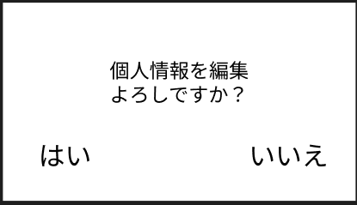
 |  | 【情報変更前の確認】

①

②
③

 | No. |  | 項目 |  | 半角・全角 |  | データ型 |  | I/O |  | 入力 桁数 |  | 表示位置 |  | 改行 有無 |  | 入力 必須 |  | フォーマット |  | デフォルト値 |  |  | 選択 リスト |  | イベント |  |  |  |  | 備考
 | 1 |  | 情報変更前の確認 |  | 全漢・ひら |  | 文字列 |  | O |  | - |  | 中央揃え |  | 〇 |  | - |  | - |  | - |  |  | - |  | -
 | 2 |  | はい |  | - |  | ボタン |  | O |  | - |  | 左揃え |  | 〇 |  | - |  | - |  | - |  |  | - |  | 【はい】を押した後成功メッセージを表示。 |  |  |  |  | -
 | 3 |  | いいえ |  | - |  | ボタン |  | O |  | - |  | 右揃え |  | 〇 |  | - |  | - |  | - |  |  | - |  | 【いいえ】を押した後成功メッセージを表示。 |  |  |  |  | -

画面レイアウト

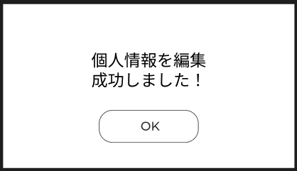
 | 【情報変更前の確認】

①

②

No. |  | 項目 |  | 半角・全角 |  | データ型 |  | I/O |  | 入力 桁数 |  | 表示位置 |  | 改行 有無 |  | 入力 必須 |  | フォーマット |  | デフォルト値 |  |  | 選択 リスト |  | イベント |  |  |  |  | 備考
1 |  | 【情報編集成功】 |  | 全漢・ひら |  | 文字列 |  | O |  | - |  | 中央揃え |  | 〇 |  | - |  | - |  | - |  |  | - |  | -
2 |  | OKアイコン |  | - |  | ボタン |  | O |  | - |  | 中央揃え |  | - |  | - |  | - |  | - |  |  | - |  | 【OK】を押した後成功メッセージを表示。 |  |  |  |  | -

画面レイアウト (COM02_SETTING Mobile)
 | プロジェクト名 |  |  |  |  |  |  |  | 機能ID |  |  | システム機能名 |  |  | 画面ID |  |  |  |  |  |  | 画面名 |  |  |  |  | 作成日 | 作成者 | 更新日 |  |  | 更新者
 | VTI-MOCK 健康指導 |  |  |  |  |  |  |  | COM02 |  |  | 個人設定編集 |  |  | COM02_SETTING_002 モバイル画面 |  |  |  |  |  |  | 個人設定（変更モード） プロファイル写真変更（Dialog） |  |  |  |  | 1/21/2024 | NhanNT

 | 画面レイアウト
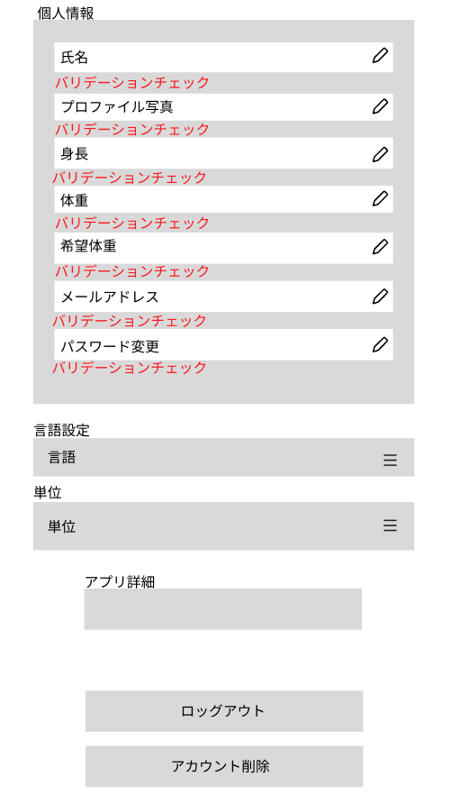
①
③
 |  | 【個人設定（変更モード画面】
②
④
⑥
⑤
⑦
⑧
⑨
⑩
⑫
⑪
⑬
⑭
⑮
⑯
⑰
⑱
⑲
⑳
㉑
㉒

㉓
㉔
㉕
㉖
㉗
㉘

㉙

㉚

㉛㉙

 | No. |  | 項目 |  | 半角・全角 |  | データ型 |  | I/O |  | 入力 桁数 |  | 表示位置 |  | 改行 有無 |  | 入力 必須 |  | フォーマット |  | デフォルト値 |  |  | 選択 リスト |  | イベント |  |  |  |  | 備考
 | 1 |  | 個人情報 |  | 半英 |  | 文字列 |  | O |  | - |  | 左揃え |  | - |  | - |  | - |  | - |  |  | - |  | - |  |  |  |  | -
 | 2 |  | メールアドレス |  | 半英 |  | 入力枠 |  | I |  | 255 |  | 左揃え |  | - |  | 〇 |  | - |  | - |  |  | - |  | - |  |  |  |  | unsigned 8 bit
 | 3 |  | ! |  | - |  | ボタン |  | I |  | - |  | 右揃え |  | - |  | - |  | - |  | - |  |  | - |  | 入力中の内容をクリアする。 |  |  |  |  | -
 | 4 |  | バリエーションエラーメッセージ |  | 半英 |  | 文字列 |  | O |  | - |  | 左揃え |  | 〇 |  | - |  | - |  | - |  |  | - |  | 【バリエーションチェック一覧】及ぼ 【メッセージ一覧】を参考する。 |  |  |  |  | -
 | 5 |  | プロファイル写真 |  | - |  | 画像 |  | O |  | - |  | 左揃え |  | - |  | - |  | - |  | - |  |  | - |  | - |  |  |  |  | -
 | 6 |  | ! |  | - |  | ボタン |  | I |  | - |  | 右揃え |  | - |  | - |  | - |  | - |  |  | - |  | 入力中の内容をクリアする。 写真アップロードする。 |  |  |  |  | -
 | 7 |  | バリエーションエラーメッセージ |  | 半英 |  | 文字列 |  | O |  | - |  | 左揃え |  | 〇 |  | - |  | - |  | - |  |  | - |  | 【バリエーションチェック一覧】及ぼ 【メッセージ一覧】を参考する。 |  |  |  |  | -
 | 8 |  | 身長 |  | 半英 |  | 入力枠 |  | I |  | 255 |  | 左揃え |  | - |  | 〇 |  | - |  | - |  |  | - |  | - |  |  |  |  | unsigned 8 bit
 | 9 |  | ! |  | - |  | ボタン |  | I |  | - |  | 右揃え |  | - |  | - |  | - |  | - |  |  | - |  | 入力中の内容をクリアする。 |  |  |  |  | -
 | 10 |  | バリエーションエラーメッセージ |  | 半英 |  | 文字列 |  | O |  | - |  | 左揃え |  | 〇 |  | - |  | - |  | - |  |  | - |  | 【バリエーションチェック一覧】及ぼ 【メッセージ一覧】を参考する。 |  |  |  |  | -
 | 11 |  | 体重 |  | 半英 |  | 入力枠 |  | I |  | 255 |  | 左揃え |  | - |  | 〇 |  | - |  | - |  |  | - |  |  |  |  |  |  | unsigned 8 bit
 | 12 |  | ! |  | - |  | ボタン |  | I |  | - |  | 右揃え |  | - |  | - |  | - |  | - |  |  | - |  | 入力中の内容をクリアする。 |  |  |  |  | -
 | 13 |  | バリエーションエラーメッセージ |  | 半英 |  | 文字列 |  | O |  | - |  | 左揃え |  | 〇 |  | - |  | - |  | - |  |  | - |  | 【バリエーションチェック一覧】及ぼ 【メッセージ一覧】を参考する。 |  |  |  |  | -
 | 14 |  | 希望体重 |  | 半英 |  | 入力枠 |  | I |  | 255 |  | 左揃え |  | - |  | 〇 |  | - |  | - |  |  | - |  |  |  |  |  |  | unsigned 8 bit
 | 15 |  | ! |  | - |  | ボタン |  | I |  | - |  | 右揃え |  | - |  | - |  | - |  | - |  |  | - |  | 入力中の内容をクリアする。 |  |  |  |  | -
 | 16 |  | バリエーションエラーメッセージ |  | 半英 |  | 文字列 |  | O |  | - |  | 左揃え |  | 〇 |  | - |  | - |  | - |  |  | - |  | 【バリエーションチェック一覧】及ぼ 【メッセージ一覧】を参考する。 |  |  |  |  | -
 | 17 |  | メールアドレス |  | 半英 |  | 入力枠 |  | I |  | 255 |  | 左揃え |  | - |  | 〇 |  | - |  | - |  |  | - |  | - |  |  |  |  | unsigned 8 bit
 | 18 |  | ! |  | - |  | ボタン |  | I |  | - |  | 右揃え |  | - |  | - |  | - |  | - |  |  | - |  | 入力中の内容をクリアする。 |  |  |  |  | -
 | 19 |  | バリエーションエラーメッセージ |  | 半英 |  | 文字列 |  | O |  | - |  | 左揃え |  | 〇 |  | - |  | - |  | - |  |  | - |  | 【バリエーションチェック一覧】及ぼ 【メッセージ一覧】を参考する。 |  |  |  |  | -
 | 20 |  | パスワード |  | 半英 |  | パスワード |  | I |  | 255 |  | 左揃え |  | - |  | 〇 |  | - |  | BLANK |  |  | - |  | - |  |  |  |  | unsigned 8 bit
 | 21 |  | ! |  | - |  | ボタン |  | I |  | - |  | 右揃え |  | - |  | - |  | - |  | - |  |  | - |  | 入力中の内容をクリアする。 |  |  |  |  | -
 | 22 |  | バリエーションエラーメッセージ |  | 全漢・ひら |  | 文字列 |  | O |  | - |  | 左揃え |  | 〇 |  | - |  | - |  | - |  |  | - |  | 【バリエーションチェック一覧】及ぼ【メッセージ一覧】を参考する。 |  |  |  |  | -
 | 23 |  | 言語設定 |  | 全漢・ひら |  | 文字列 |  | O |  | 255 |  | 左揃え |  | - |  | - |  | - |  | 日本語 |  |  | - |  | - |  |  |  |  | unsigned 8 bit
 | 24 |  | ≡ |  | - |  | ボタン |  | I |  | - |  | 右揃え |  | - |  | - |  | - |  | - |  |  | - |  | 選択中の内容をクリアする。 |  |  |  |  | -
 | 25 |  | 言語 |  | 全漢・ひら |  | 文字列 |  | O |  | - |  | 左揃え |  | 〇 |  | - |  | - |  | - |  |  | - |  | - |  |  |  |  | -
 | 26 |  | 単位 |  | 全漢・ひら |  | ドロップボックス |  | I |  | - |  | 左揃え |  | - |  | - |  | 〇 |  | ㎝ |  |  | 〇
 | 27 |  | ≡ |  | - |  | ボタン |  | I |  | - |  | 右揃え |  | - |  | - |  | - |  | - |  |  | - |  | リスト中の内容を選択する。 |  |  |  |  | -
 | 28 |  | 単位 |  | 全漢・ひら |  | 文字列 |  | O |  | - |  | 左揃え |  | 〇 |  | - |  | - |  | - |  |  | - |  | - |  |  |  |  | -
 | 29 |  | アプリ詳細 |  | 全漢・ひら |  | 文字列 |  | O |  | - |  | 中央揃え |  | - |  | - |  | - |  | - |  |  | - |  | - |  |  |  |  | -
 | 30 |  | ロックアウト |  | 全漢・ひら |  | ボタン |  | O |  | - |  | 中央揃え |  | - |  | - |  | - |  | - |  |  | - |  | ロックアウトする。 |  |  |  |  | -
 | 31 |  | アカウント削除 |  | 全漢・ひら |  | ボタン |  | O |  | - |  | 中央揃え |  | - |  | - |  | - |  | - |  |  | - |  | アカウントを削除する。 |  |  |  |  | -

 | 画面レイアウト
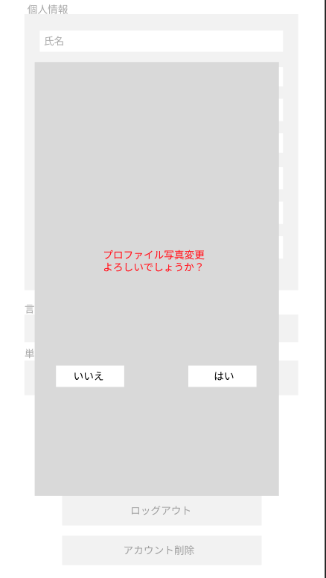
 |  | 【情報変更前の確認】

①

①
② ③
②
③
③

 | No. |  | 項目 |  | 半角・全角 |  | データ型 |  | I/O |  | 入力 桁数 |  | 表示位置 |  | 改行 有無 |  | 入力 必須 |  | フォーマット |  | デフォルト値 |  |  | 選択 リスト |  | イベント |  |  |  |  | 備考
 | 1 |  | 情報変更前の確認 |  | 全漢・ひら |  | 文字列 |  | O |  | - |  | 中央揃え |  | 〇 |  | - |  | - |  | - |  |  | - |  | -
 | 2 |  | はい |  | - |  | ボタン |  | O |  | - |  | 左揃え |  | 〇 |  | - |  | - |  | - |  |  | - |  | 【はい】を押した後成功メッセージを表示。 |  |  |  |  | -
 | 3 |  | いいえ |  | - |  | ボタン |  | O |  | - |  | 右揃え |  | 〇 |  | - |  | - |  | - |  |  | - |  | 【いいえ】を押した後成功メッセージを表示。 |  |  |  |  | -

 | 画面レイアウト
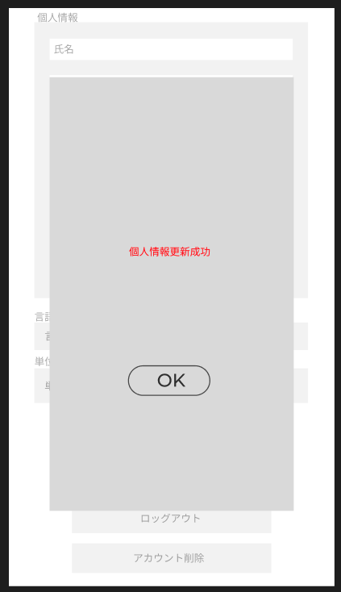
 |  | 【情報変更前の確認】

①

② ③

No. |  | 項目 |  | 半角・全角 |  | データ型 |  | I/O |  | 入力 桁数 |  | 表示位置 |  | 改行 有無 |  | 入力 必須 |  | フォーマット |  | デフォルト値 |  |  | 選択 リスト |  | イベント |  |  |  |  | 備考
1 |  | 【情報編集成功】 |  | 全漢・ひら |  | 文字列 |  | O |  | - |  | 中央揃え |  | 〇 |  | - |  | - |  | - |  |  | - |  | -
2 |  | OKアイコン |  | - |  | ボタン |  | O |  | - |  | 中央揃え |  | - |  | - |  | - |  | - |  |  | - |  | 【OK】を押した後成功メッセージを表示。 |  |  |  |  | -

画面レイアウト ( AST01_SCHEDULE スケジュール
プロジェクト名 |  |  |  |  | 機能ID |  | システム機能名 |  | 画面ID |  |  |  | 画面名 |  |  | 作成日 | 作成者 | 更新日 |  | 更新者
VTI-MOCK 健康指導 |  |  |  |  | AST01 |  | スケジュール |  | AST01_SCHEDULE |  |  |  | スケジュールカレンダー |  |  | 1/21/2024 | NhanNT

画面レイアウト

 | 【スケジュールカレンダー画面】
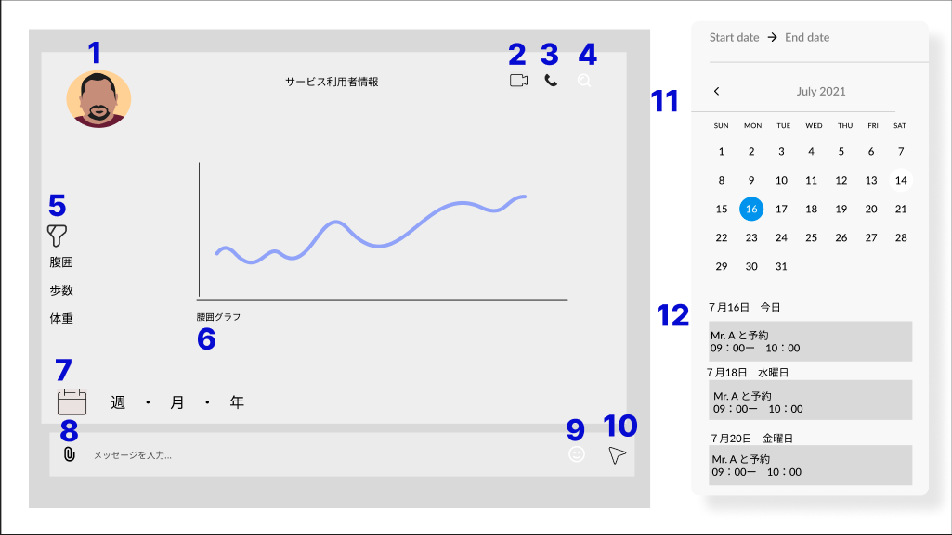

No. |  | 項目 | 半角・全角 | データ型 | I/O | 入力 桁数 |  | 表示位置 | 改行 有無 | 入力 必須 | フォーマット | デフォルト値 |  | 選択 リスト | イベント |  |  |  | 備考
1 |  | ユーザー写真 | - | 画像 | O | - |  | 左揃え | - | - | - | - |  | - | - |  |  |  | -
2 |  | ビデオ電話 | - | ボタン | O | - |  | 右揃え | - | - | - | - |  | - | - |  |  |  | -
3 |  | 電話 | - | ボタン | - | - |  | 右揃え | - | - | - | - |  | - | - |  |  |  | -
4 |  | 検索 | - | ボタン | O | - |  | 右揃え | - | - | - | - |  | - | 入力中の内容をクリアする。 |  |  |  | unsigned 8 bit
5 |  | 指数フィルター | - | ボタン | O | - |  | 左揃え | 〇 | - | - | - |  | - | 指数を選択する。 |  |  |  | -
6 |  | グラフ | - | 画像 | O | - |  | 中央揃え | - | - | - | - |  | - | - |  |  |  | -
7 |  | カレンダー | - | ボタン | O | - |  | 左揃え | - | - | - | - |  | - | - |  |  |  | -
8 |  | 添付ファイル | - | ボタン | O | - |  | 左揃え | - | - | - | - |  | - | 選択したファイルを添付する。 |  |  |  | -
9 |  | 絵文字 | - | ボタン | O | - |  | 右揃え | - | - | - | - |  | - | 絵文字を送る。 |  |  |  | -
10 |  | 送る | - | ボタン | O | - |  | 右揃え | - | - | - | - |  | - | 入力メッセージを送る。 |  |  |  | -
11 |  | カレンダー | - | 画像 | O | - |  | 右揃え | - | - | - | - |  | - | 一ヶ月カレンダーを表示する。 |  |  |  | -
12 |  | 予約 | - | 画像 | O | - |  | 右揃え | - | - | - | - |  | - | -

画面レイアウト (ログイン画面)
プロジェクト名 |  |  |  |  | 機能ID |  | システム機能名 |  | 画面ID |  |  |  | 画面名 |  |  | 作成日 | 作成者 | 更新日 |  | 更新者
VTI-MOCK 健康指導 |  |  |  |  | COM01 |  | ログイン |  | COM01_LOGIN_001 COM01_LOGIN_002 |  |  |  | ログイン ログイン成功（Dialog） |  |  | 12/23/2023 | Shin

画面レイアウト

 | 【ログイン画面】
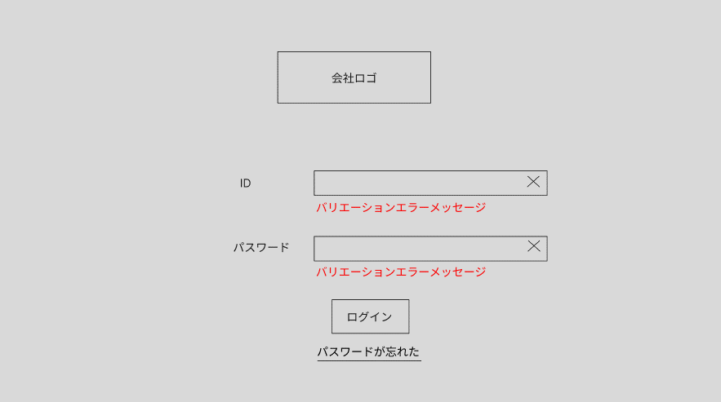

①

②
③
④

⑤

⑥
⑦
⑧
⑨

⑩

⑪

No. |  | 項目 | 半角・全角 | データ型 | I/O | 入力 桁数 |  | 表示位置 | 改行 有無 | 入力 必須 | フォーマット | デフォルト値 |  | 選択 リスト | イベント |  |  |  | 備考
1 |  | 会社ロゴ | - | 画像 | O | - |  | 中央揃え | - | - | - | - |  | - | - |  |  |  | -
2 |  | ID | 半英 | 文字列 | O | - |  | 左揃え | 〇 | - | - | - |  | - | - |  |  |  | -
3 |  | ID | 半英 | 入力枠 | I | 255 |  | 左揃え | - | 〇 | - | BLANK |  | - | - |  |  |  | unsigned 8 bit
4 |  | × | - | ボタン | I | - |  | 右揃え | - | - | - | - |  | - | 入力中の内容をクリアする。 |  |  |  | -
5 |  | バリエーションエラーメッセージ | 全漢・ひら | 文字列 | O | - |  | 左揃え | 〇 | - | - | - |  | - | 【バリエーションチェック一覧】及ぼ【メッセージ一覧】を参考する。 |  |  |  | -
6 |  | パスワード | 半英 | 文字列 | O | - |  | 左揃え | 〇 | - | - | - |  | - | - |  |  |  | -
7 |  | パスワード | 半英 | パスワード | I | 255 |  | 左揃え | - | 〇 | - | BLANK |  | - | - |  |  |  | unsigned 8 bit
8 |  | × | - | ボタン | I | - |  | 右揃え | - | - | - | - |  | - | 入力中の内容をクリアする。 |  |  |  | -
9 |  | バリエーションエラーメッセージ | 全漢・ひら | 文字列 | O | - |  | 左揃え | 〇 | - | - | - |  | - | 【バリエーションチェック一覧】及ぼ【メッセージ一覧】を参考する。 |  |  |  | -
10 |  | ログイン | 全カナ | ボタン | I | - |  | 中央揃え | 〇 | - | - | - |  | - | Cognito認証により、ログイン処理を行う。ログイン成功する場合、ログイン成功ダイアログが表示される。 |  |  |  | -
11 |  | バスワードが忘れた | 全漢・ひら | リンク | O | - |  | 中央揃え | 〇 | - | - | - |  | - | パスワード再設定画面へ遷移する。 |  |  |  | -

画面レイアウト

 | 【ログイン成功ダイアログ】
①
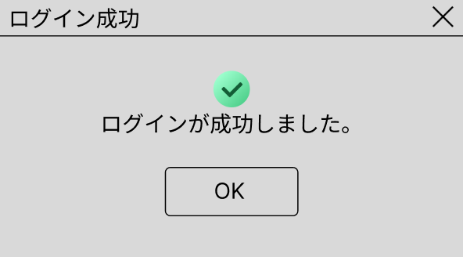
②

③
④

No. |  | 項目 | 半角・全角 | データ型 | I/O | 入力 桁数 |  | 表示位置 | 改行 有無 | 入力 必須 | フォーマット | デフォルト値 |  | 選択 リスト | イベント |  |  |  | 備考
1 |  | ログイン成功 | 全漢・ひら | 文字列 | O | - |  | 左揃え | 〇 | - | - | - |  | - | - |  |  |  | ダイアログ名
2 |  | × | - | ボタン | O | - |  | 右揃え | - | - | - | - |  | - | ダイアログを閉じた後、ユーザ権限を参照して、該当するホームページに遷移する。 |  |  |  | -
3 |  | OKアイコン | - | 画像 | O | - |  | 中央揃え | - | - | - | - |  | - | - |  |  |  | -
4 |  | ログインが成功しました。 | 全漢・ひら | 文字列 | O | - |  | 中央揃え | 〇 | - | - | - |  | - | - |  |  |  | -
5 |  | OK | 半英 | ボタン | I | - |  | 中央揃え | 〇 | - | - | - |  | - | ダイアログを閉じた後、ユーザ権限を参照して、該当するホームページに遷移する。 |  |  |  | -

画面レイアウト (パスワード再設定)
プロジェクト名 |  |  |  |  | 機能ID |  | システム機能名 |  | 画面ID |  |  |  | 画面名 |  |  | 作成日 | 作成者 | 更新日 |  | 更新者
VTI-MOCK 健康指導 |  |  |  |  | COM01 |  | ログイン |  | COM01_LOGIN_003 COM01_LOGIN_004 |  |  |  | パスワード再設定 PW再設定メール送信成功 （Dialog） |  |  | 12/23/2023 | Shin

画面レイアウト

 | 【パスワード再設定】
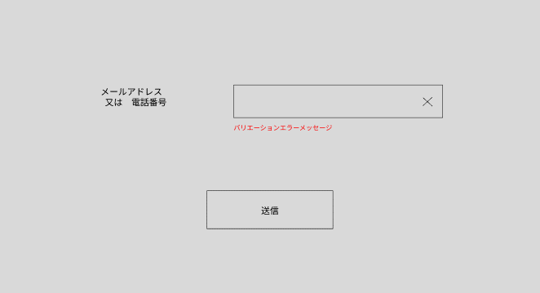

①
②
③

④

⑤

No. |  | 項目 | 半角・全角 | データ型 | I/O | 入力 桁数 |  | 表示位置 | 改行 有無 | 入力 必須 | フォーマット | デフォルト値 |  | 選択 リスト | イベント |  |  |  | 備考
1 |  | メールアドレス 又は 電話番号 | 全漢・ひら | 文字列 | O | - |  | 左揃え | 〇 | - | - | - |  | - | - |  |  |  | -
2 |  | メールアドレス 又は 電話番号 | 半英 | 入力枠 | I | 255 |  | 左揃え | - | 〇 | - | BLANK |  | - | - |  |  |  | unsigned 8 bit
3 |  | × | - | ボタン | O | - |  |  | - | - | - | - |  | - | 入力中の内容をクリアする。 |  |  |  | -
4 |  | バリエーションエラーメッセージ | 全漢・ひら | 文字列 | O | - |  | 左揃え | 〇 | - | - | - |  | - | 【バリエーションチェック一覧】及ぼ【メッセージ一覧】を参考する。 |  |  |  | -
5 |  | 送信 | 全漢・ひら | ボタン | I | - |  | 中央揃え | 〇 | - | - | - |  | - | 再設定用メール又は電話メッセージを送信する。 |  |  |  | -
 |  |  |  |  |  |  |  |  |  |  |  |  |  |  |  |  |  |  | -

画面レイアウト

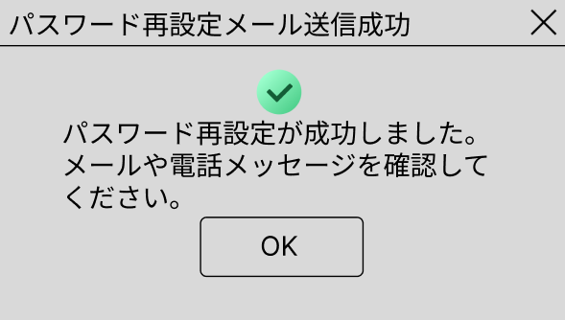
②
 | 【PW再設定メール送信成功】
①

③

④

⑤

No. |  | 項目 | 半角・全角 | データ型 | I/O | 入力 桁数 |  | 表示位置 | 改行 有無 | 入力 必須 | フォーマット | デフォルト値 |  | 選択 リスト | イベント |  |  |  | 備考
1 |  | パスワード再設定メール送信成功 | 全漢・ひら | 文字列 | O | - |  | 左揃え | 〇 | - | - | - |  | - | - |  |  |  | ダイアログ名
2 |  | × | - | ボタン | O | - |  | 左揃え | - | - | - | - |  | - | ダイアログを閉じた後、ログイン画面に戻る |  |  |  | -
3 |  | OKアイコン | - | 画像 | O | - |  | 中央揃え | - | - | - | - |  | - | - |  |  |  | -
4 |  | パスワード再設定が成功しました。 メールや電話メッセージを確認してください。 | 全漢・ひら | 文字列 | O | - |  | 中央揃え | 〇 | - | - | - |  | - | - |  |  |  | -
5 |  | OK | 半英 | ボタン | I | - |  | 中央揃え | 〇 | - | - | - |  | - | ダイアログを閉じた後、ログイン画面に戻る |  |  |  | -

